１


No.403
 |  | 統計ニュース
令和２年（2020）
６月号
 |  |  | 和歌山県の推計人口（令和2年5月1日現在）
 |  |  | 総 数 916,843人 （男431,259人、女485,584人）
 |  |  | 世帯数 394,679世帯

 |  | 発行 和歌山県企画部調査統計課 和歌山市小松原通1-1 TEL 073-441-2385(直通) FAX 073-441-2386

和歌山県人口調査の結果
（令和２年４月１日現在の人口・世帯)

 | ＜令和２年４月１日現在の県全体の概要＞

 |  | 和歌山県調査統計課で算出した、令和２年４月１日現在の和歌山県の推計人口は９１７,２５２人となり、前年４月からの１年間で１０,５５６人減少しました。増減内訳を見ると、自然動態(注１）による減少が６,９２７人、社会動態（注２）による減少が３,６２９人となっています。 また、世帯数は３９３,７６５世帯であり、前年４月より３７３世帯増加しました。１世帯当たりの平均構成人員（注３）は２.３３人になりました。 (注１）自然動態とは、出生・死亡に伴う人口の動きをいいます。 (注２）社会動態とは、転入・転出に伴う人口の動きをいいます。 (注３）１世帯当たりの平均構成人員 ＝ 総人口 ÷ 世帯数 ※以下、（）内の数値は対前年増減をいいます。
 |  | ○人口増減率の減少幅がやや拡大 人口増減率 ▲１.１０％[Ｈ３１］→▲１.１４％[Ｒ２] ○自然増減率の減少幅がやや拡大 自然増減率 ▲０.７４％[Ｈ３１]→▲０.７５％[Ｒ２] 自然増減 ▲６,９２７人（３３人増） 出生 ５,８４８人（１２６人減）死亡 １２,７７５人（１５９人減） ○社会増減率の減少幅がやや拡大 社会増減率 ▲０.３６％[Ｈ３１]→▲０.３９％[Ｒ２] 社会増減 ▲３,６２９人（２９０人減) 転入１３,３５３人（６１人減）転出１６,９８２人（２２９人増）

 | 2019. 3

 | 2020. 1
 | 2
 | 3

２
＜県内各市町村間における転入・転出の状況＞

 | 下の表は、過去３年間分の４月～３月の期間における県内転入・転出状況を地域別にまとめたものです。市町村間の移動者数は、３年間でほぼ変わらず、約１万人規模で移動しています。また、移動における主な特徴としては、郡部から市部へ人口が移動していること、紀中地域と紀南地域から紀北地域へ人口が移動していることが挙げられます。

（注）郡部…海草郡（紀美野町）、伊都郡（かつらぎ町、九度山町、高野町）、有田郡（湯浅町、広川町、有田川町） 日高郡（美浜町、日高町、由良町、印南町、みなべ町、日高川町）、西牟婁郡（白浜町、上富田町、すさみ町） 東牟婁郡（那智勝浦町、太地町、古座川町、北山村、串本町） 紀北…和歌山市、海南市、橋本市､紀の川市､岩出市、海草郡、伊都郡 紀中…有田市、御坊市、有田郡、日高郡 紀南…田辺市、新宮市、西牟婁郡、東牟婁郡

＜和歌山県と他の都道府県間の転入・転出状況＞
 | 下の図は、和歌山県と近畿府県及び他の地域との転入・転出状況を示したものです。最も転出超過となっているのは、大阪府との間で転入４，１６９人、転出６，３１１人で２,１４２人の転出超過となっています。２番目は、東京都をはじめとする南関東地域で転入１，５６８人、転出２，５３０人で９６２人の転出超過となっており、大都市への転出超過傾向が見られます。 一方で、転入超過となっている県や地域もあり、奈良県で５２人、次に中国地方で１８人の転入超過となっています。

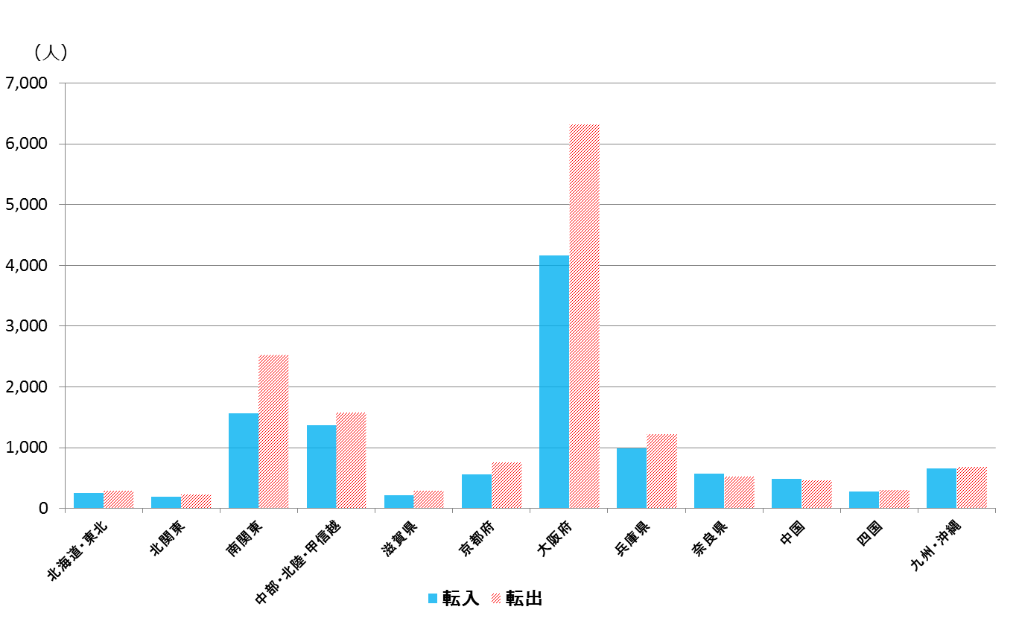
和歌山県と他の都道府県転入・転出状況

【北海道・東北】 北海道、青森県、岩手県、宮城県、秋田県、山形県、福島県
【北関東】 茨城県、栃木県、群馬県
【南関東】 埼玉県、千葉県、東京都、神奈川県
【中部・北陸・甲信越】 新潟県、富山県、石川県、福井県、山梨県
長野県、岐阜県、静岡県、愛知県、三重県
【中国】 鳥取県、島根県、岡山県、広島県、山口県
【四国】 徳島県、香川県、愛媛県、高知県
【九州・沖縄】 福岡県、佐賀県、長崎県、熊本県、
大分県、宮崎県、 鹿児島県、沖縄県

 |  | (注)近畿圏については、各府県との転入・転出状況を明らかにするため、グループ化していない。

2019. 9

2019. 3

2020. 1
2
3

３
指 標 の 動 向
 | １ 鉱工業生産指数
鉱工業生産指数（季節調整済指数）＜全国・近畿との比較＞
 | 和歌山県（製造工業） | 近畿（製造工業） | 全国（製造工業）
H25.1 | 98.2 | 93.9 | 94.8
 | 95.5 | 95.0 | 96.4
 | 97.2 | 98.4 | 97.7
 | 97.1 | 98.7 | 97.7
 | 98.5 | 98.6 | 99.2
６ | 100.8 | 98.3 | 98.2
 | 101.1 | 100.1 | 99.7
 | 98.3 | 99.4 | 99.9
 | 101.1 | 99.1 | 101.0
 | 101.1 | 98.6 | 101.1
 | 98.3 | 100.4 | 101.8
 | 103.5 | 101.5 | 101.9
26.1 | 106.3 | 101.7 | 103.8
 | 106.1 | 102.4 | 102.7
 | 110.2 | 102.2 | 104.2
 | 107.7 | 100.9 | 99.5
 | 107.4 | 101.6 | 101.8
６ | 104.1 | 101.4 | 100.3
 | 102.2 | 101.9 | 100.1
 | 99.4 | 100.0 | 99.4
 | 102.8 | 101.5 | 100.6
 | 104.7 | 102.7 | 100.4
 | 104.1 | 99.8 | 100.4
 | 106.7 | 98.5 | 99.9
27.1 | 104.2 | 104.3 | 102.9
 | 101.5 | 100.0 | 99.8
 | 99.8 | 100.5 | 99.3
 | 99.0 | 98.7 | 99.5
 | 98.3 | 100.3 | 99.5
６ | 97.4 | 99.1 | 100.4
 | 100.8 | 100.9 | 100.4
 | 98.5 | 99.9 | 98.6
 | 103.0 | 100.9 | 100.5
 | 98.9 | 100.8 | 100.7
 | 97.6 | 99.7 | 99.9
 | 101.0 | 95.8 | 98.5
28.1 | 101.8 | 99.1 | 100.1
 | 107.1 | 98.8 | 99.2
 | 105.2 | 100.2 | 99.7
 | 105.9 | 100.3 | 99.3
 | 106.0 | 100.2 | 98.5
６ | 107.9 | 99.6 | 99.2
 | 107.7 | 99.5 | 99.8
 | 109.1 | 100.4 | 100.5
 | 108.9 | 102.9 | 100.8
 | 108.2 | 101.5 | 101.1
 | 108.6 | 103.0 | 102.0
 | 103.1 | 103.4 | 102.0
29.1 | 102.9 | 100.6 | 100.9
 | 101.9 | 102.7 | 101.6
...

（出典：＜和歌山県＞和歌山県鉱工業生産指数、＜近畿＞近畿経済産業局、＜全国＞経済産業省）

年.月 | 和歌山県 製造工業 |  |  |  |  |  |  |  |  | 全 国 製造工業 | 近 畿 製造工業
 |  |  | 鉄 鋼 |  | 金属製品 | 機 械 | 化 学 | 石油･石炭 | ﾌﾟﾗｽﾁｯｸ製品

 | 平成27(2015)年=100 |  |  |  |  | （原 指 数） |  |  |  | （原 指 数）
平成28(2016) |  | 106.8 |  | 101.9 | 82.8 | 115.3 | 105.1 | 109.0 | 114.5 | 100.0 | 100.8
29(2017) |  | 109.2 |  | 107.1 | 105.4 | 120.1 | 102.8 | 100.7 | 110.7 | 103.1 | 103.3
30(2018) |  | 109.2 |  | 109.5 | 113.8 | 117.9 | 101.2 | 98.1 | 109.8 | 104.2 | 104.2
令和元(2019) |  | p 102.6 |  | 110.3 | 94.3 | 100.8 | p 100.3 | 95.4 | 102.2 | 101.1 | 100.2

 | (季節調整済指数) |  |  |  |  |  |  |  |  | (季節調整済指数)

2019. 10 |  | p108.6 |  | 106.0 | 148.2 | 107.3 | p102.9 | 146.9 | 99.1 | 98.3 | 98.2
11 |  | p103.8 |  | 112.8 | 156.0 | 101.1 | p 94.6 | 82.9 | 97.5 | 97.7 | 93.4
12 |  | p 99.9 |  | 106.3 | 101.0 | 112.1 | p 96.1 | 69.9 | 102.8 | 97.9 | 97.5
2020. 1 |  | p 95.7 |  | 101.8 | 91.9 | 95.7 | p 94.1 | 100.7 | 110.5 | 99.8 | 100.4
2 |  | p 97.7 |  | 114.1 | 135.0 | 77.9 | p 99.9 | 92.1 | 109.6 | 99.5 | 97.5
3 |  | p102.7 |  | 113.6 | 107.3 | 99.5 | p 98.8 | 81.2 | 105.3 | 95.8 | p 95.9

注1) | 「p」は速報値です。
注2) | 令和元年7月速報公表時において、平成27年基準へ移行しました。
注3) | 全国の数値については、2019年分は年間補正後、2020年1月以降は季節指数替え後となっています。

 | ２ 景気動向指数

＜参考＞景気先行指数（CLI） ※下注参照
 | 全国（CLI） H27=100 | 和歌山県（CLI） H27=100
H25.1 | 99.6 | 99.2
 | 99.8 | 99.2
 | 100.0 | 99.2
 | 100.3 | 99.4
 | 100.5 | 99.8
６ | 100.7 | 100.3
 | 100.9 | 100.8
 | 101.0 | 101.3
 | 101.2 | 101.7
 | 101.3 | 102.0
 | 101.3 | 102.3
 | 101.3 | 102.4
26.1 | 101.2 | 102.4
 | 101.1 | 102.4
 | 100.9 | 102.2
 | 100.7 | 101.7
 | 100.4 | 101.1
６ | 100.3 | 100.3
 | 100.1 | 99.5
 | 100.0 | 98.6
 | 100.0 | 97.9
 | 100.0 | 97.4
 | 100.0 | 97.0
 | 100.0 | 96.7
27.1 | 100.1 | 96.6
 | 100.1 | 96.6
 | 100.2 | 96.9
 | 100.3 | 97.3
 | 100.3 | 97.8
６ | 100.4 | 98.4
 | 100.3 | 99.0
 | 100.3 | 99.4
 | 100.2 | 99.8
 | 100.1 | 99.9
 | 100.0 | 100.1
 | 99.9 | 100.2
28.1 | 99.8 | 100.3
 | 99.7 | 100.4
 | 99.7 | 100.4
 | 99.6 | 100.4
 | 99.6 | 100.2
６ | 99.6 | 99.9
 | 99.7 | 99.7
 | 99.7 | 99.6
 | 99.8 | 99.5
 | 99.9 | 99.5
 | 100.0 | 99.7
 | 100.1 | 100.0
29.1 | 100.1 | 100.3
 | 100.2 | 100.6
...
※ 和歌山県景気動向指数（CI・DI）について、現在採用指標の見直し作業中になっております。採用指標の見直し作業が終わり次第、掲載させていただきます。
(なお、景気先行指数(CLI)については、参考値として今後も月別で掲載させていただきます。)
年.月 | 景気先行指数
 | CLI
 | 2015年＝100

平成27(2015) | 98.5
28(2016) | 100.1
29(2017) | 100.9
令和元(2018) | 100.2

2019. 9 | 99.8
10 | 99.5
11 | 99.1
12 | 98.7
2020. 1 | 98.2
2 | 97.7

注1) | CI：各指標の前月比での変化率を１つの指標に合成したもの。景気の変動の相対的な大きさやテンポを示します。
 | DI：景気に敏感な経済指標を３ヶ月前と比較し、５０％を基準に景気判断する方法。景気の方向性を示します。
 | CLI：地域の景気動向を的確・早期に把握するために作成されたＯＥＣＤ基準の景気先行指数です。(資料出所 関西学院大学産業研究所)
注2) | CLIの全国及び和歌山県の数値については平成31年2月より平成27年基準に移行されておりますので、数値の比較を行うなど、利用の際は御注意ください。

 | ３ 消費者物価指数，家計消費支出

年.月 | 消費者物価指数 |  |  |  | 消費者物価指数 |  | 企業向け サービス 価格指数 | 国内企業 物価指数 | 家計消費支出（月平均）
 | 総合 |  |  |  | 生鮮食品を除く総合 |  |  |  | (農林漁家世帯を含む)
 | 和歌山市 |  | 全 国 |  | 和歌山市 | 全 国 |  |  | 和歌山市 |  | 全 国
 |  |  |  |  |  |  |  |  | 二人以上の世帯 | 勤労者世帯 | 勤労者世帯
 | (2015年=100) |  |  |  |  |  | (2015年=100) |  | 千円 | 千円 | 千円
平成24(2012) |  | 96.3 |  | 96.2 | 96.5 | 96.6 | 96.4 | 98.0 | 244.9 | 283.0 | 313.9
25(2013) |  | 96.8 |  | 96.6 | 97.0 | 96.9 | 96.4 | 99.2 | 258.5 | 278.5 | 319.2
26(2014) |  | 99.5 |  | 99.2 | 99.6 | 99.5 | 98.9 | 102.4 | 265.0 | 319.2 | 318.8
27(2015) |  | 100.0 |  | 100.0 | 100.0 | 100.0 | 100.0 | 100.0 | 278.5 | 327.1 | 315.4
28(2016) |  | 100.1 |  | 99.9 | 100.0 | 99.7 | 100.3 | 96.5 | 247.2 | 274.4 | 309.6
29(2017) |  | 100.7 |  | 100.4 | 100.3 | 100.2 | 101.0 | 98.7 | 238.9 | 275.0 | 313.1
30(2018) |  | 101.4 |  | 101.3 | 100.8 | 101.0 | 102.2 | 101.3 | 224.9 | 248.6 | 315.3
令和元(2019) |  | 101.3 |  | 101.8 | 101.0 | 101.7 | 103.3 | 101.5 | 242.2 | 263.7 | 323.9

2019. 3 |  | 101.2 |  | 101.5 | 100.9 | 101.5 | 103.2 | 101.5 | 245.0 | 314.2 | 348.9
4 |  | 101.2 |  | 101.8 | 101.0 | 101.8 | 103.1 | 101.9 | 222.7 | 255.1 | 337.2
5 |  | 101.4 |  | 101.8 | 101.3 | 101.8 | r 102.8 | 101.8 | 271.7 | 239.2 | 332.3
6 |  | 101.3 |  | 101.6 | 101.0 | 101.6 | 102.7 | 101.2 | 214.1 | 240.5 | 308.4
7 |  | 101.2 |  | 101.6 | 101.0 | 101.5 | r 102.8 | 101.1 | 224.7 | 249.8 | 321.2
8 |  | 101.0 |  | 101.8 | 100.9 | 101.7 | 102.8 | 100.9 | 228.6 | 226.3 | 325.5
9 |  | 101.2 |  | 101.9 | 101.0 | 101.6 | 102.8 | 100.9 | 243.3 | 282.7 | 329.7
10 |  | 101.2 |  | 102.2 | 101.1 | 102.0 | 104.8 | 102.1 | 264.8 | 298.0 | 305.2
11 |  | 101.7 |  | 102.3 | 101.6 | 102.2 | 105.0 | 102.2 | 253.8 | 233.7 | 304.0
12 |  | 101.3 |  | 102.3 | 101.2 | 102.0 | 105.0 | 102.3 | 291.1 | 288.9 | 345.4
2020. 1 |  | 101.4 |  | 102.2 | 101.4 | 102.0 | 104.7 | 102.4 | 243.0 | 275.7 | 312.5
2 |  | 101.1 |  | 102.0 | 101.0 | 101.9 | p 104.7 | 102.0 | 241.2 | 299.4 | 303.2
3 |  | 101.1 |  | 101.9 | 100.9 | 101.9 | p 104.8 | 101.1 | 279.0 | 378.8 | 322.5

注1) | 勤労者世帯とは「二人以上の世帯のうち、勤労者世帯」を指します。
注2) | 「p」は速報値、「r」は訂正値です。

 |  |  |  |  |  |  | 令和元年103.3 | 令和元年101.5

